Zadanie_1
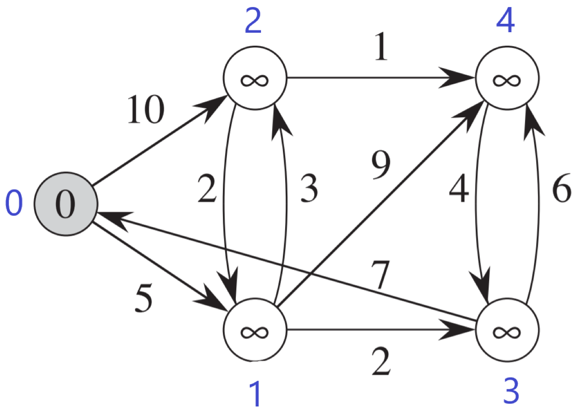
 |  |  |  | Macierz sąsiedztwa
 |  |  |  |  | 0 | 1 | 2 | 3 | 4 |  | 0 | 1 | 2 | 3 | 4
 |  |  |  | 0 | 0 | 5 | 10 | 0 | 0 | d | 0 | max | max | max | max | odległość od źródła
 |  |  |  | 1 | 0 | 0 | 3 | 2 | 9 | p | -1 | -1 | -1 | -1 | -1 | poprzednik
 |  |  |  | 2 | 0 | 2 | 0 | 0 | 1 | Q | true | false | false | false | false | false - wierzchołek jest w kolejce; true - wierzchołek usuniety z kolejki
 |  |  |  | 3 | 7 | 0 | 0 | 0 | 6
 |  |  |  | 4 | 0 | 0 | 0 | 4 | 0 |  | 0 | 1 | 2 | 3 | 4
 |  |  |  |  |  |  |  |  |  | d | 0 | 5 | 10 | max | max
 |  |  |  |  |  |  |  |  |  | p | -1 | 0 | 0 | -1 | -1
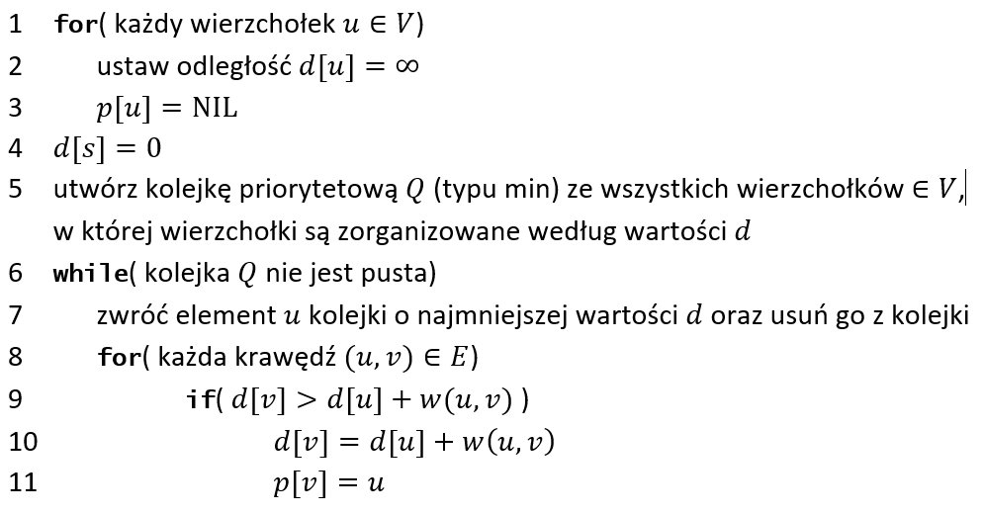
 |  |  |  |  |  |  |  |  |  | Q | true | true | false | false | false

 |  |  |  |  |  |  |  |  |  |  | 0 | 1 | 2 | 3 | 4
 |  |  |  |  |  |  |  |  |  | d | 0 | 5 | 8 | 7 | 14
 |  |  |  |  |  |  |  |  |  | p | -1 | 0 | 1 | 1 | 1
 |  |  |  |  |  |  |  |  |  | Q | true | true | false | true | false

 |  |  |  |  |  |  |  |  |  |  | 0 | 1 | 2 | 3 | 4
 |  |  |  |  |  |  |  |  |  | d | 0 | 5 | 8 | 7 | 13
 |  |  |  |  |  |  |  |  |  | p | -1 | 0 | 1 | 1 | 3
 |  |  |  |  |  |  |  |  |  | Q | true | true | false | true | false

 |  |  |  |  |  |  |  |  |  |  | 0 | 1 | 2 | 3 | 4
 | Ścieżka |  | Koszt |  |  |  |  |  |  | d | 0 | 5 | 8 | 7 | 9
0 |  |  | 0 |  |  |  |  |  |  | p | -1 | 0 | 1 | 1 | 2
1 | 0 |  | 5 |  |  |  |  |  |  | Q | true | true | true | true | true
2 | 0 | 1 | 8
3 | 0 | 1 | 7 |  |  |  |  |  |  |  | 0 | 1 | 2 | 3 | 4
4 | 0 | 2 | 9 |  |  |  |  |  |  | d
 |  |  |  |  |  |  |  |  |  | p
 |  |  |  |  |  |  |  |  |  | Q

Zadanie_2
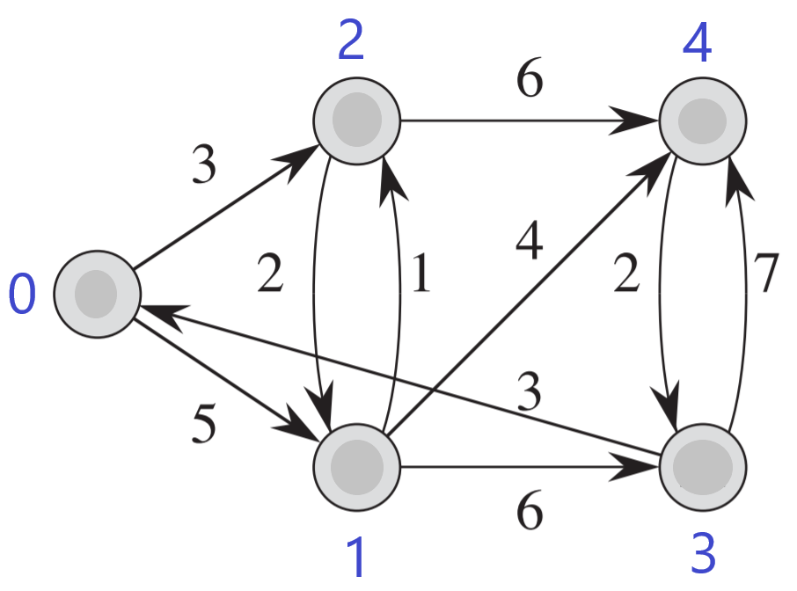
 |  | 0 | 1 | 2 | 3 | 4 |  | Ścieżka |  |  |  |  | Koszt
 | d | 0 | max | max | max | max | 0 |  |  |  |  |  | 0
 | p | -1 | -1 | -1 | -1 | -1 | 1 | 0 |  |  |  |  | 5
 | Q | true | false | false | false | false | 2 | 0 |  |  |  |  | 3
 |  |  |  |  |  |  | 3 | 0 | 1 |  |  |  | 11
 |  | 0 | 1 | 2 | 3 | 4 | 4 | 0 | 1 |  |  |  | 9
 | d | 0 | 5 | 3 | max | max
 | p | -1 | 0 | 0 | -1 | -1
 | Q | true | false | true | false | false
 |  |  |  |  |  |  |  |  | 0 | 1 | 2 | 3 | 4
 |  | 0 | 1 | 2 | 3 | 4 |  | d | 0 | 5 | 3 | 11 | 18
DLA V0 = 0 | d | 0 | 5 | 3 | max | max |  | p | -1 | 0 | 0 | 1 | 3
 | p | -1 | 0 | 0 | -1 | -1 |  | Q | true | true | true | true | false
 | Q | true | true | true | false | false
 |  |  |  |  |  |  |  |  | 0 | 1 | 2 | 3 | 4
 |  | 0 | 1 | 2 | 3 | 4 |  | d | 0 | 5 | 3 | 11 | 9
 | d | 0 | 5 | 3 | 11 | max |  | p | -1 | 0 | 0 | 1 | 2
 | p | -1 | 0 | 0 | 1 | -1 |  | Q | true | true | true | true | true
 | Q | true | true | true | true | false
 |  |  |  |  |  |  |  |  | 0 | 1 | 2 | 3 | 4
 |  |  |  |  |  |  |  | d | 0 | 5 | 3 | 11 | 9
 |  |  |  |  |  |  |  | p | -1 | 0 | 0 | 1 | 1
 |  |  |  |  |  |  |  | Q | true | true | true | true | true

